Баг-репорты
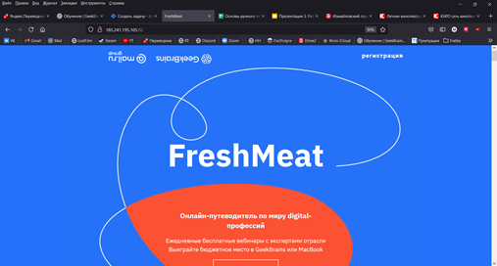
№ | Название |  | Предусловие | Шаги воспроизведения | Ожидаемый результат | Фактический результат
1 | В центре блока "Заголовок" надпись "FreshMeat" |  |  | 1. Перейти на сайт http://185.241.195.105:82/ | В центре блока "Заголовок" надпись "Добро пожаловать в GeekBrains" | В центре блока "Заголовок" надпись "FreshMeat"
 |  |  |  | 2. Обратить внимание на надпись "FreshMeat" в центре блока "Заголовок"

2 | Критичность | Blocker

 | Приоритет | 1 | Окружение
 |  |  | Браузер Firefox v.89.0 (64-битный) ОС Windows 10 v. 20H2 (х64)
2

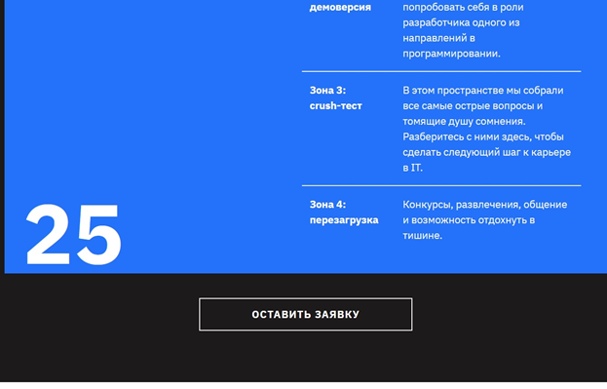
№ | Название |  | Предусловие | Шаги воспроизведения | Ожидаемый результат | Фактический результат
2 | Кнопка "Оставить заявку" ведёт на страницу блока "Заголовок" с логотипом "FreshMeat" |  | Пользователь не авторизован | 1. Перейти на сайт http://185.241.195.105:82/ | Кнопка "Оставить заявку" ведет на форму ввода email | Кнопка "Оставить заявку" ведёт на страницу блока "Заголовок" с логотипом "FreshMeat"
 |  |  |  | 2. Прокрутить страницу вниз до блока "Программа ваших изменений".
 |  |  |  | 3. Прокрутить страницу блока "Программа ваших изменений" вниз до кнопки "Оставить заявку".
2 | Критичность | Blocker |  | 3. Внизу блока нажать на кнопку "Оставить заявку".

 | Приоритет | 1 | Окружение
 |  |  | Браузер Firefox v.89.0 (64-битный) ОС Windows 10 v. 20H2 (х64)
2

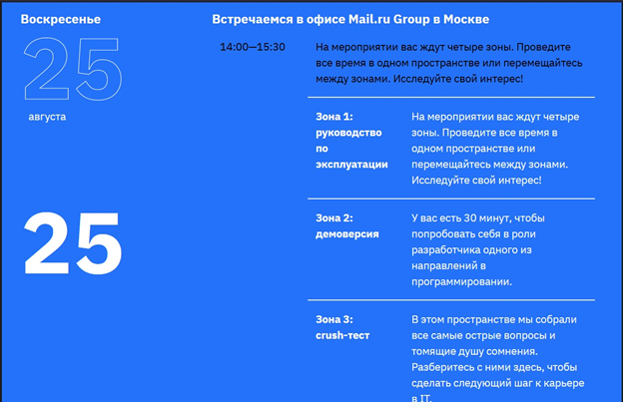
№ | Название |  | Предусловие | Шаги воспроизведения | Ожидаемый результат | Фактический результат
3 | В блоке "Программа ваших изменений" у блока расписания "Встречаемся в офисе Mail.ru Group в Москве" заголовок белого цвета |  |  | 1. Перейти на сайт http://185.241.195.105:82/ | В блоке "Программа ваших изменений" у блока расписания "Встречаемся в офисе Mail.ru Group в Москве" заголовок красного цвета | В блоке "Программа ваших изменений" у блока расписания "Встречаемся в офисе Mail.ru Group в Москве" заголовок белого цвета
 |  |  |  | 2. Прокрутить страницу вниз до блока "Программа ваших изменений".
 |  |  |  | 3. Прокрутить страницу вниз блока "Программа ваших изменений" до блока расписания "Встречаемся в офисе Mail.ru Group в Москве".
2 | Критичность | Minor |  | 4. Обратить внимание на цвет названия блока расписания "Встречаемся в офисе Mail.ru Group в Москве".

 | Приоритет | 2 | Окружение
 |  |  | Браузер Firefox v.89.0 (64-битный) ОС Windows 10 v. 20H2 (х64)
2

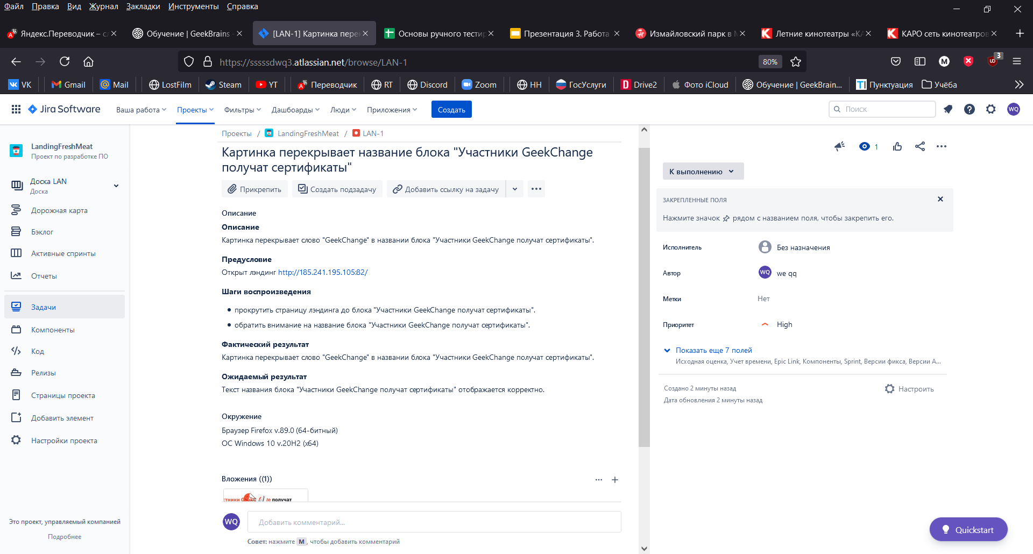
№ | Название |  | Предусловие | Шаги воспроизведения | Ожидаемый результат | Фактический результат
4 | Картинка перекрывает слово "GeekChange" в названии блока "Участники GeekChange получат сертификаты". |  | Открыт лэндинг http://185.241.195.105:82/ | 1. Прокрутить страницу лэндинга до блока "Участники GeekChange получат сертификаты". | Текст названия блока "Участники GeekChange получат сертификаты" отображается корректно. | Картинка перекрывает слово "GeekChange" в названии блока "Участники GeekChange получат сертификаты".
 |  |  |  | 2. Обратить внимание на название блока "Участники GeekChange получат сертификаты".

2 | Критичность | Critical

 | Приоритет | 1 | Окружение
 |  |  | Браузер Firefox v.89.0 (64-битный) ОС Windows 10 v. 20H2 (х64)
2

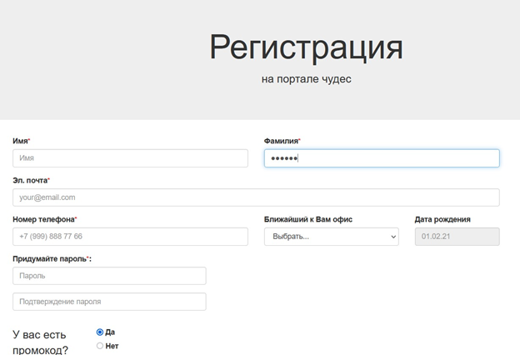
№ | Название |  | Предусловие | Шаги воспроизведения | Ожидаемый результат | Фактический результат
5 | Данные в поле "Фамилия" маскируются при вводе. |  | Открыта страница https://limelab.tech/test | 1. Нажать на поле ввода данных в блоке "Фамилия" | Введённые данные в поле ввода данных блока "Фамилия" отображаются корректно. | Данные в поле "Фамилия" маскируются при вводе.
 |  |  |  | 2. Заполнить поле, напечатав текст "Иванов".

2 | Критичность | Blocker

 | Приоритет | 1 | Окружение
 |  |  | Браузер Firefox v.89.0 (64-битный) ОС Windows 10 v. 20H2 (х64) разрешение 1920 х 1080
2

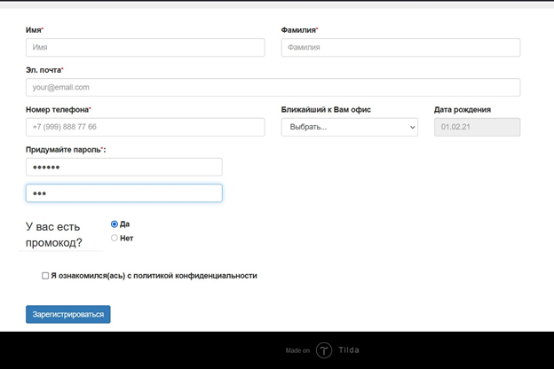
№ | Название |  | Предусловие | Шаги воспроизведения | Ожидаемый результат | Фактический результат
6 | Поле "Подтверждение пароля" в блоке "Придумайте пароль" не заполняется более чем 3-мя символами. |  | Открыта страница https://limelab.tech/test | 1. Заполнить поле "Пароль" в блоке "Придумайте пароль", введя символы 123asd | Поля "Пароль" и "Подтверждение пароля" в блоке "Придумайте пароль" заполняются более чем 3-мя символами. | Поле "Подтверждение пароля" в блоке "Придумайте пароль" не заполняется более чем 3-мя символами.
 |  |  |  | 2. Заполнить поле "Подтверждение пароля" в блоке "Придумайте пароль", введя символы 123asd

2 | Критичность | Blocker

 | Приоритет | 1 | Окружение
 |  |  | Браузер Firefox v.89.0 (64-битный) ОС Windows 10 v. 20H2 (х64) Разрешение 1920 х 1080
2

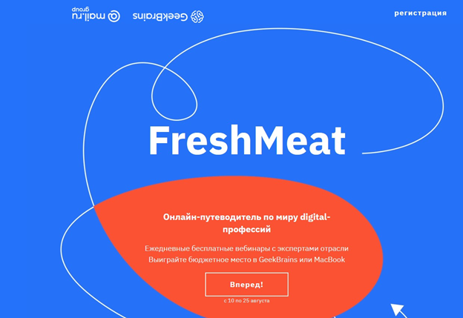
7 | Клик на кнопку "Вперёд" ведёт на главную страницу лендинга |  | Открыт лендинг http://185.241.195.105:82/ Интернет-соединение отключено | 1. Нажать кнопку "Вперед" | При нажатии на кнопку "Вперед" должен осуществляться переход к блоку "Что вас ждет" | Клик на кнопку "Вперёд" ведёт на главную страницу лендинга

2 | Критичность | Blocker

 | Приоритет | 1 | Окружение
 |  |  | Браузер Firefox v.89.0 (64-битный) ОС Windows 10 v. 20H2 (х64) разрешение 1920 х 1080
2

